Titelblatt
Tabelle
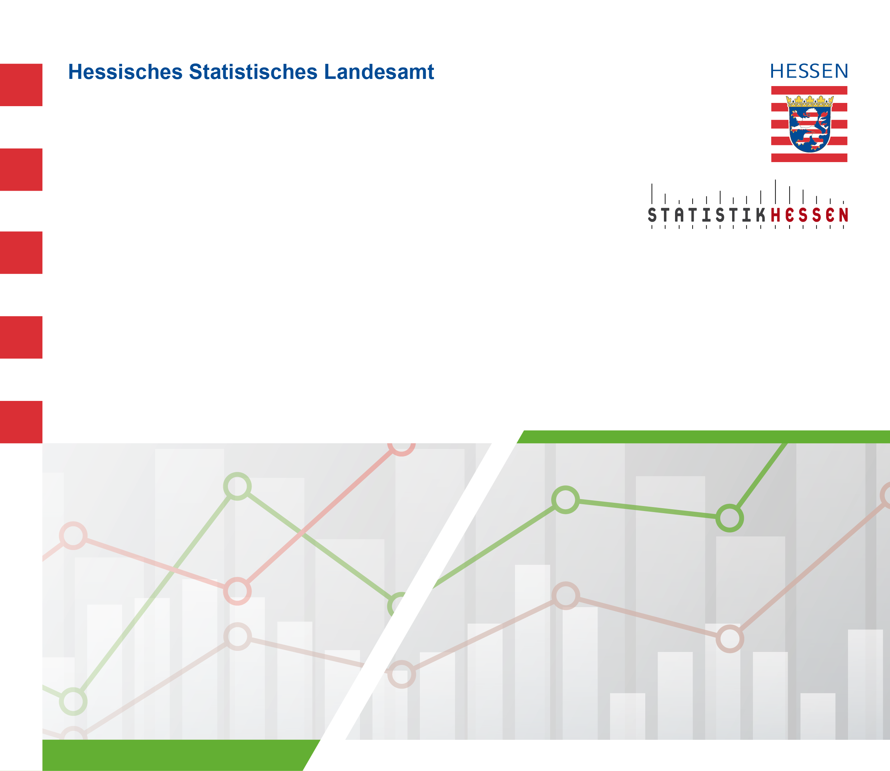
 |  | Februar 2026
 | Straßenverkehrsunfälle mit Personenschaden
 | und Verunglückte in Hessen im Dezember 2025

 | Vorläufige Ergebnisse

